Sheet1
床上用品物资清单参数
序号 | 项目 | 数量 | 单位 | 参考型号/要求 | 材质 | 被套颜色参考和要求
1 | 床上用品（枕芯） | 20 | 个 | 65*42CM | 纤维（定型枕、750g纤维枕） | 1.被套类需要印刷logo标识 2.被套颜色如下
2 | 床上用品（冬被芯） | 20 | 张 | 210*150cm | 纤维棉5斤 | 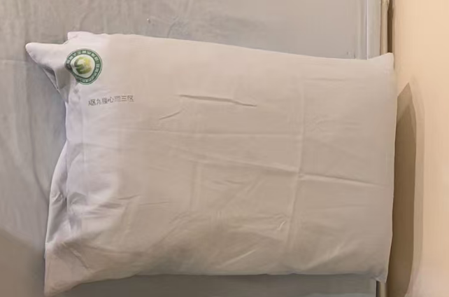 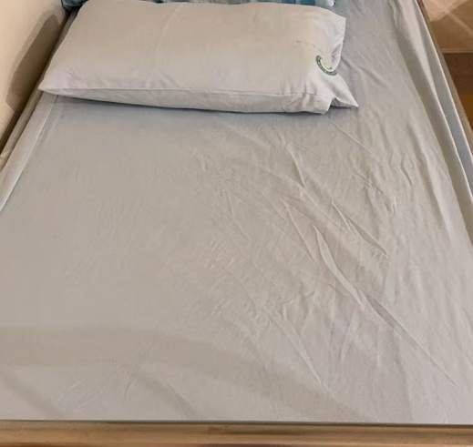
3 | 床上用品（枕套) | 20 | 张 | 70*47CM | 涤棉
4 | 床上用品（被套) | 20 | 张 | 160*220CM | 涤棉
5 | 床上用品（夏凉被) | 20 | 张 | 210*150CM | 纤维棉1.26斤
6 | 床上用品（枕芯） | 2 | 个 | 45*75cm（1000g) | 纤维棉
7 | 床上用品（枕套） | 3 | 个 | 50*74cm | 涤棉
8 | 床上用品（冬被芯) | 2 | 张 | 150*200cm | 纤维棉4.8斤
9 | 床上用品（夏被芯) | 2 | 张 | 150*200cm | 纤维棉1.2斤
10 | 床上用品（被套) | 3 | 张 | 160*200cm | 涤棉

